关系图
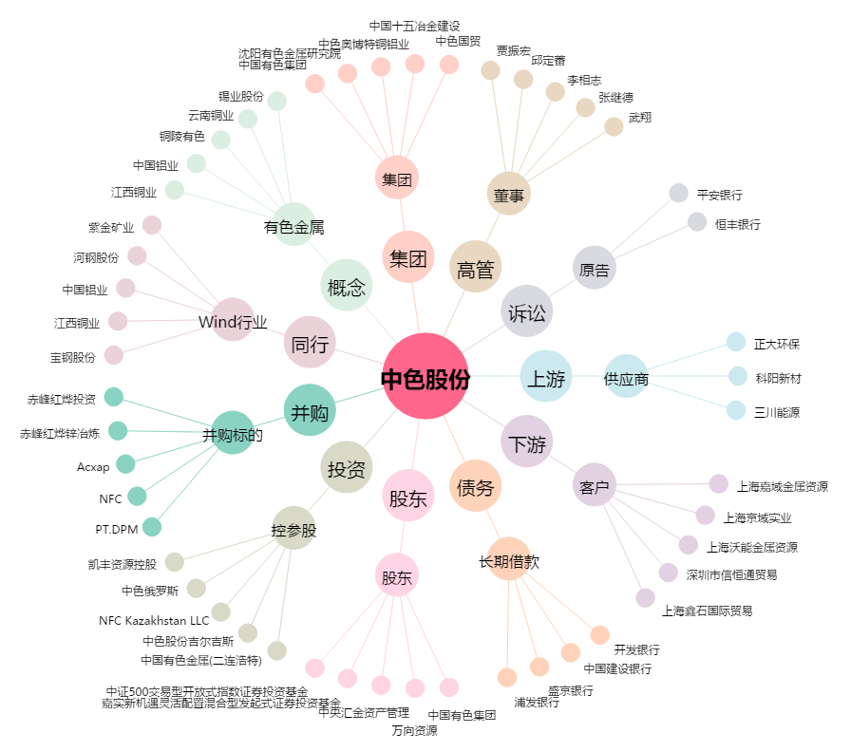
中色股份[000758.SZ] - 关系概览图

